DIP
 |  | 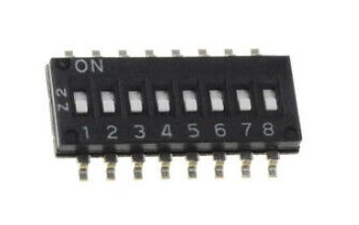 CAN BUS
 |  | SPEED |  | ADDRESS
 |  | 1 | 2 | 3 | 4 | 5 | 6 | 7 | 8
6TL | MALT |  |  | LSB |  |  |  |  | MSB
50kBaud | 125kBaud | OFF | OFF | OFF | OFF | OFF | OFF | OFF | OFF | 0
100kBaud | 250kBaud | OFF | ON | ON | OFF | OFF | OFF | OFF | OFF | 1
125kBaud | 500kBaud | ON | OFF | OFF | ON | OFF | OFF | OFF | OFF | 2
250kBaud | 1MBaud | ON | ON | …
 |  |  |  | ON | ON | ON | ON | ON | OFF | 62
 |  |  |  | ON | ON | ON | ON | ON | ON | 63

MALT132 Protokol
Első bakapcsolás
Az alábbi a helyzet (a legasó történt legelőször)
6TL első bekacsolása után: mindig küldi a Service Start 0x1551030A 0x03 0xEE 0x11 -es kérést a 6TL:

Újra csatlakozás után: (CLOSE/OPEN)

A Phi6 küldi az "anozoísd magad" keretet 0x1558FFFF 0xAB 0xFF

Meg kellne nézni hogy más verziójú Phi6(ez most V3.3)-tal is 0xAB 0xFF az érték
Erre a 132-es kártya küldi a 0x1552030A 0xF0 0x01 0x03 0x0A 0x00 0x02 0x03 jelzi a kártya verziószámát
Az 0xAB 0xFF kérésre a későbbiekben nem küldte a 0xF0 0x01 0x03 0x0A 0x00 0x02 0x03 választ…???
Majd a Phi6 küldi az "Ask All Relays" kérést, 0x1552030A 0x03 0x04 0x01
erre a kártya 0x1552030A 0x3 0x04 0x00 0x00 0x00 0x00 el vászolja a relék állapotát
Itt kártya címe 0x0A

A 0x15520302 0xF0 0x01 0x03 0x02 0x00 0x02 0x03 tartalmazza az eszköz címét is

A 0x03 0xEE
A 0x15510302 0x03 0xEE 0x11 kérés funkcója nem ismert és az 0x0A-címen nem volt látható

Ezek hatására ez jelenik meg a Phi6 felületén
A #10 jelenti a 10-es cimet

A Serial Number támogatás V03.0E-től érkezik
K1 relé bekapcsolása
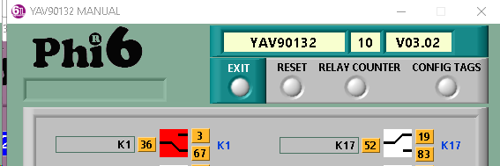

A 0x1551030A 0x03 0x01 0x00 0x01 küldi a "Set ON One Relay" parancsot
Az eszköz válaszul küldi a relék státuszát 0x1551030A 0x03 0x04 0x01 0x00 0x00 0x00
K1 relé kikapcsolása

K8-as relé bekapcsolása

K10-es relé bekacsolása

K32-relé bekapcsolása

6TL felülete az All Relay Status üzenet nélkül nem jelzi az állapotokat.

Kártya Reset

Global Reset

Open Close Szekvencia
A CANNOU megnyitáskor mindig kér egy azonosítást a kártyáktól.
Ezt fogjuk felhasználni a relészámlók mentésére

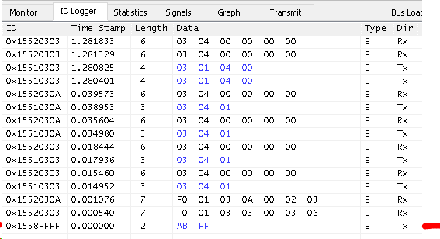

Időzítések?
LabView
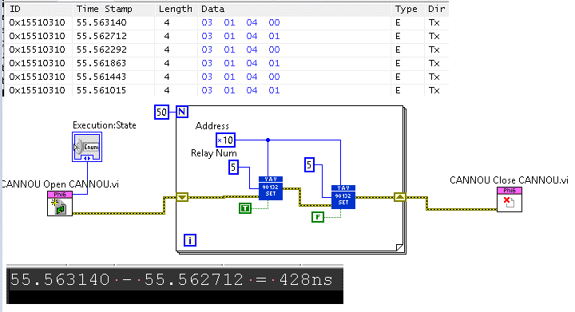

TestStand

MALTMMI
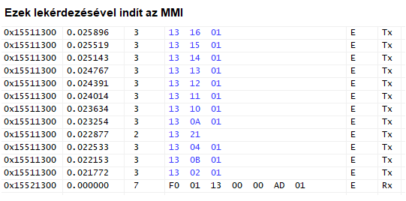
Megjegyzés | Host TCP Command | Trigger | Description | Dir | ID xx:Family Code yy:address | Length | Byte0 | Byte1 | Byte2 | Byte3 | Byte4 | Byte5 | Byte6 | Byte7
Globális reset, erre mindenki újraindul |  |  | Reset Module | Rx | 0x1551xxyy | 2 | 0xAA | Family Code
Host indulás után megkérdezi lassú művelet 0x1558FFFFF [AB, FF]: midnen kártya küld "Init Info"-t |  | Host indulás után megkérdezi | Ask All Init Info | Rx | 0x1551xxyy | 2 | 0xAB | Family Code
Version: [2D, 01] = > "V01.2D" Family Code: 0x0B => MALTCON |  | Kártya indulás kérdés nékül küldi "Ask All Init Info" "Ask Init Info" | Init Info | Tx | 0x1552xxyy | 7 | 0xF0 | 0x01 | Family Code | Slot? | Option Code | version [0] | version [1]
 |  |  | ASK ALL Inputs Status | Rx | 0x1551xxyy | 3 | Family Code | 0x02 | autosend?
 |  | Bekapcsoláskor küldi "ASK ALL Inputs Status" hatására küldi | ALL Inputs Status | Tx | 0x1552xxyy | 3 | Family Code | 0x02 | value [0] | value [1] | value [2] | value [3]
 |  |  | Ask All Outputs Status | Rx | 0x1551xxyy | 3 | Family Code | 0x04 | autosend?
 |  | Bekapcsoláskor küldi "Ask All Outputs Status" és akimeneten történő változás hatására, "Set OFF Several Outputs", "Set ON Several Outputs", "MMI Set OFF Several Outputs", "MMI Set ON Several Outputs" | All Output Status | Tx | 0x1552xxyy | 7 | Family Code | 0x04 | value [0] | value [1] | value [2] | value [3]
 |  |  | Set OFF Several Outputs | Rx | 0x1551xxyy | 6 | Family Code | 0x05 | value [0] | value [1] | value [2] | value [3]
 |  |  | Set ON Several Outputs | Rx | 0x1551xxyy | 6 | Family Code | 0x06 | value [0] | value [1] | value [2] | value [3]
 |  |  | Toogle Several Outputs | Rx | 0x1551xxyy | 6 | Family Code | 0x07 | value [0] | value [1] | value [2] | value [3]
 |  |  | ASK ALL Key Inputs Status | Rx | 0x1551xxyy | 3 | Family Code | 0x0A | autosend?
 |  |  | All Key Inputs Status | Tx | 0x1552xxyy | 3 | Family Code | 0x0A | value [0] | value [1] | value [2]
 |  |  | ASK ALL Alarm Status | Rx | 0x1551xxyy | 3 | Family Code | 0x0B | autosend?
 |  |  | All Alarm Status | Tx | 0x1552xxyy | 4 | Family Code | 0x0B | value [0] | value [1]
 |  |  | ASK Curtain Flag | Rx | 0x1551xxyy | 3 | Family Code | 0x0C | 0xFF
 |  |  | RESET Curtain Flag | Rx | 0x1551xxyy | 3 | Family Code | 0x0C | 0x00
 |  |  | ASK Temperature Value | Rx | 0x1551xxyy | 3 | Family Code | 0x10 | autosend?
 |  |  | Temperature Values | Tx | 0x1552xxyy | 8 | Family Code | 0x10 | Temp1_L | Temp1_H | Temp2_L | Temp2_H | Temp3_L | Temp3_H
 |  |  | ASK V-A-F Value | Rx | 0x1551xxyy | 3 | Family Code | 0x11 | autosend?
 |  |  | V-A-F Value | Tx | 0x1552xxyy | 8 | Family Code | 0x11 | Volts_L | Volts_H | Amps_L | Amps_H | Freq_L | Freq_H
 |  |  | ASK Power Value | Rx | 0x1551xxyy | 3 | Family Code | 0x12 | autosend?
 |  |  | Power Values | Tx | 0x1552xxyy | 8 | Family Code | 0x12 | Active_L | Acitve_H | Reactive_L | Reactive_H | 0x00 | 0x00
 |  |  |  | Rx | 0x1551xxyy | 3 | Family Code | 0x13
 |  |  |  | Rx | 0x1551xxyy | 3 | Family Code | 0x14
 |  |  |  | Rx | 0x1551xxyy | 3 | Family Code | 0x15
 |  |  |  | Rx | 0x1551xxyy | 3 | Family Code | 0x16
 |  |  | Set Test System Status | Rx | 0x1551xxyy | 3 | Family Code | 0x20 | value [0]
 |  |  | Ask Test System Status | Rx | 0x1551xxyy | 2 | Family Code | 0x21
 |  |  | Test System Status | Tx | 0x1552xxyy | 3 | Family Code | 0x21 | value [0]
 |  | Host bejeltkezés után megkérdezi | Ask Serial Number | Rx |  | 3 | Family Code | 0xDE | 0xF5
 |  | "Ask Serial Number" | Serial Number | Tx | 0x1552xxyy | 7 | Family Code | 0xDE | 0xF0 | value [0] | value [1] | value [2] | value [3]
 |  |  | Ask UpTime | Rx |  | 3 | Family Code | 0xEE | 0x04
 |  |  | UpTime | Tx | 0x1552xxyy | 7 | Family Code | 0xEE | 0x04 | value [0] | value [1] | value [2] | value [3]
 |  |  | Hard Reset Device | Rx |  | 3 | Family Code | 0xEE | 0x05
 |  | Host indulás után megkérdezi 1x | Host Start | Rx |  | 3 | Family Code | 0xEE | 0x11
 |  | "Host Start" | Host Start Ack | Tx | 0x1552xxyy | 3 | Family Code | 0xEE | 0x12
 |  | Eszköz bejelenkezésekor | Set Live Signal | Rx |  | 4 | Family Code | 0xEE | 0x14 | enable [0]
 |  | Periodikus Set Live Signal-al vezérlehető | Live Signal | Tx | 0x1552xxyy | 7 | Family Code | 0xEE | 0x14 | value [0] | value [1] | value [2] | value [3]
 |  |  | Ask BootUp Counter | Rx |  | 3 | Family Code | 0xEE | 0x15
 |  |  | BootUp Counter | Tx | 0x1552xxyy | 7 | Family Code | 0xEE | 0x15 | value [0] | value [1] | value [2] | value [3]
 |  |  | Reset EEPROM Content | Rx |  | 3 | Family Code | 0xFA | 0x00
 |  |  | Read EEPROM | Rx |  | 5 | Family Code | 0xFA | 0xF1 | addr [0] | addr [1]
 |  |  | One Word Of EEPROM | Tx | 0x1552xxyy | 7 | Family Code | 0xFA | 0xF1 | addr [0] | addr [1] | data [0] | data [1]
 |  |  | Write EEPROM | Rx |  | 7 | Family Code | 0xFA | 0xF2 | addr [0] | addr [1] | data [0] | data [1]

